关系图
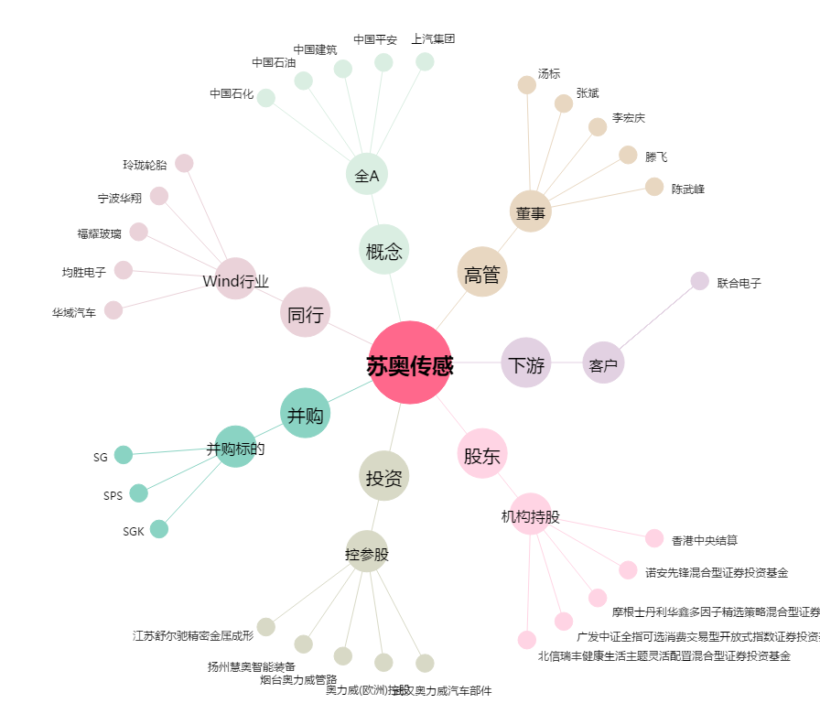
苏奥传感[300507.SZ] - 关系概览图

